英國
POTATOSHIP QUOTATION HONG KONG TO UK |  |  | 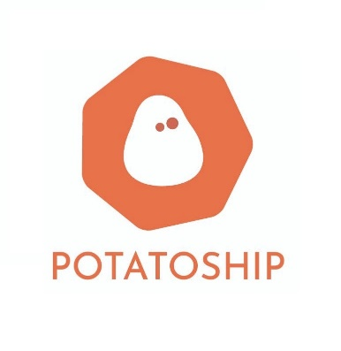 | <Your Logo>
目的地國家 | 英國

項目 | 顧客輸入 (綠色方格資料) |  | 運費重量 (自動計算) | 總計(港幣)
重量
包裹實際重量(KG) | 4 | 包裹運費重量(KG) | 4.0 | $504.00
尺寸
包裹實際尺寸(CM) |  | 包裹體積重量(KG) | 10.5 | $1,200.00
長(CM) | 48
闊(CM) | 33
高(CM) | 33
其他收費 | 如需此服務 請輸入數目字"1" | 費用(港幣)
集運合箱服務連物料費(保留原包裝): 運費總數10% | 1 | 運費總數10% |  | $120.00
其他收費 | 如需此服務 請輸入使用次數 | 費用(港幣)
上門收件服務(10kg或以下) | 1 | $100.00 |  | $100.00
上門收件服務(10.1kg-40kg) |  | $150.00 |  | $0.00
抽真空包裝服務 (每包) : HKD10 | 2 | $10.00 |  | $20.00
易碎品包裝費連物料費(每箱): HKD200 | 1 | $200.00 |  | $200.00
Remarks / Payment Instructions: |  |  | 運費使用 | 體積重量計算
1. 此乃初步報價， 當我們收到您的包裹後， 會進行量度及磅重， 並透過客服告知最終運費。 2. 付款方式: FPS / PAYME |  |  | 運費 | $1,200.00
 |  |  | 其他收費總計 | $440.00
 |  |  | 總計 | $1,640.00

申報物品價值超過港幣1000 的貨件:
1. 小薯物流最高賠償金額為港幣1000，但運費並不會作出賠償 ，價值太高需另行購買保險，若造成任何損失，需顧客自行承擔所有風險。
2. 基本賠償會為包裏損失作出賠償，而包裹破損賠償責仼因難以判定，因此會由運輸商調查報告為準 ；如屬運輸商責任，保險會為投寄人在小薯物流訂單的申報價值作最高港幣1000 賠償。
3. 易碎品除經小薯物流檢查及包裝外 (需付包裝檢查費 HKD 200) ，否則不受保障 (即顧客自行包裝不會受保障) ，如物品價值超過港幣1000 需額外購買保險。

